Colecciones
Caja # | Colección | PVP x Mayor | Cantidad de modelos | Modelos disponibles | Foto de referencia
1 | Sticker Pop | $1.75 | 7 | iPhone 13 Pro • iPhone 14 Pro • iPhone 15 Pro Max • iPhone 16 Pro • iPhone 16 Normal • iPhone 17 Pro • iPhone 17 Pro Max | 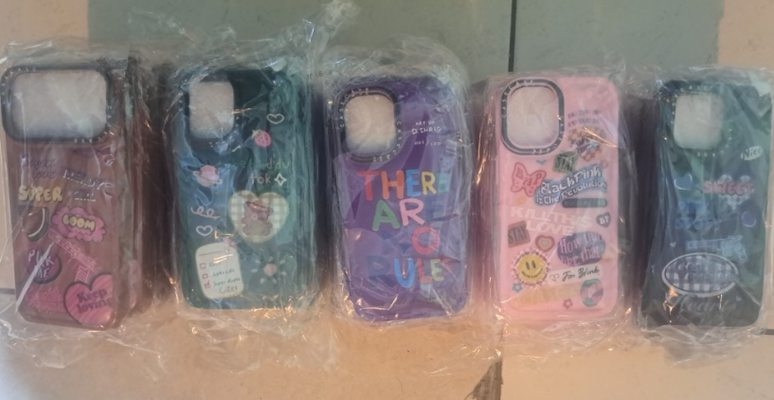
2 | Cuero Bordado Flores | $1.50 | 6 | iPhone 13 Pro • iPhone 14 Pro • iPhone 15 Pro • iPhone 15 Pro Max • iPhone 16 Pro • iPhone 17 Pro Max | 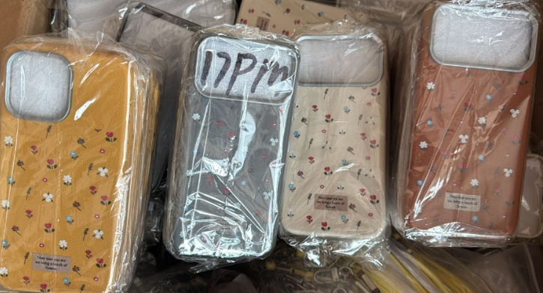
3 | Mariposas Glow | $2.00 | 7 | iPhone 13 Pro • iPhone 14 Pro • iPhone 15 Pro Max • iPhone 16 Normal • iPhone 16 Pro • iPhone 17 Pro • iPhone 17 Pro Max | 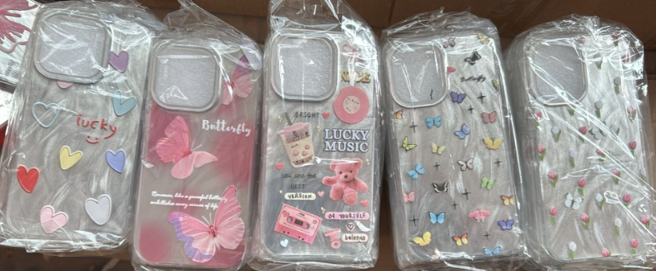
4 | Cute Animals | $1.75 | 7 | iPhone 13 Normal • iPhone 13 Pro • iPhone 14 Normal • iPhone 14 Pro • iPhone 15 Normal • iPhone 15 Pro Max • iPhone 16 Pro | 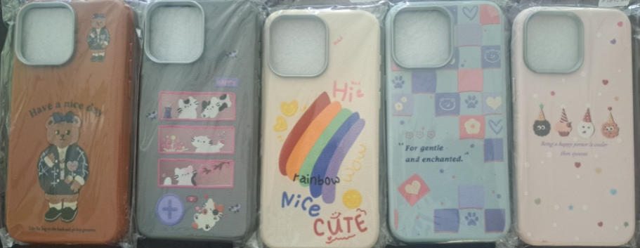
5 | Sunflower Rainbow | $1.50 | 6 | iPhone 13 Normal • iPhone 13 Pro Max • iPhone 14 Pro Max • iPhone 15 Pro Max • iPhone 16 Normal • iPhone 16 Pro Max | 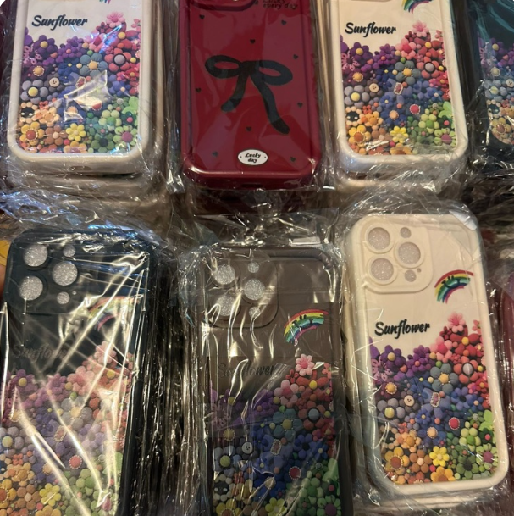
6 | Metalizado Ondulado | $2.50 | 4 | iPhone 13 Pro • iPhone 14 Pro Max • iPhone 15 Normal • iPhone 16 Pro Max | 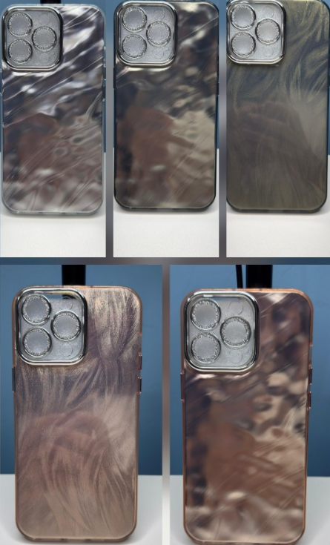
7 | Magsafe Premium | $2.50 | 4 | iPhone 13 Pro • iPhone 14 Pro • iPhone 15 Pro • iPhone 16 Pro | 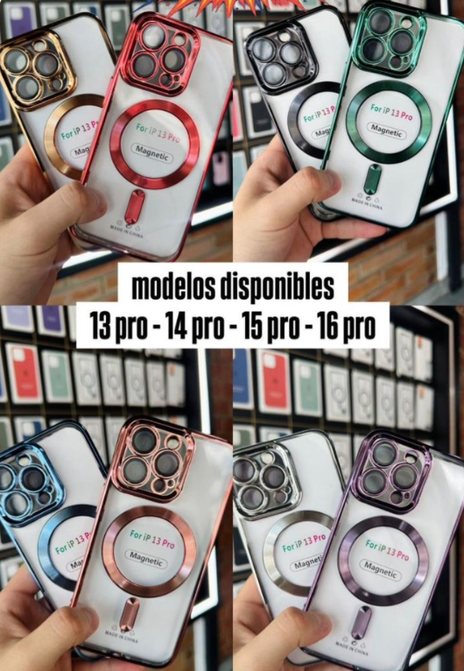
8 | Heart Collection | $2.50 | 4 | iPhone 13 Pro • iPhone 14 Pro • iPhone 15 Pro • iPhone 16 Pro | 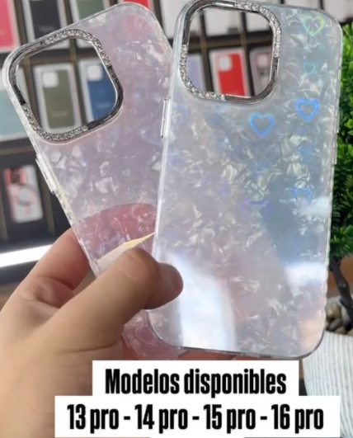
9 | Premium Fashion | $2.10 | 5 | iPhone 13 Pro • iPhone 14 Pro • iPhone 15 Pro • iPhone 15 Pro Max • iPhone 16 Pro | 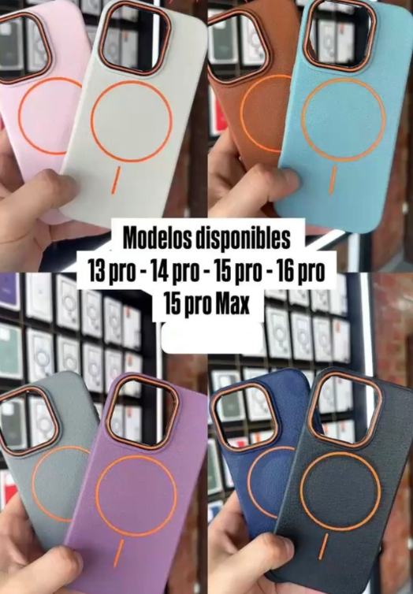
10 | Spider Stitch Nike | $1.50 | 6 | iPhone 13 Pro • iPhone 14 Pro • iPhone 15 Pro • iPhone 15 Pro Max • iPhone 16 Pro • iPhone 17 Pro | 

